Sheet1
 | Ảnh | Hãng | Tên | Giá | giá gốc | phần trăm giảm
1 |  | MAC | Son MAC Dangerous Dòng Retro Matte 702 Màu Đỏ Cam | 470.000 đ | 500.000 đ | -6%
2 |  | MAC | Son MAC Lustreglass Lipstick 557 Flustered Màu Đỏ Tươi | 549.000 đ | 780.000 đ | 30%
3 | 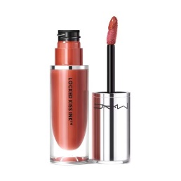 | MAC | Son Kem MAC 66 Terracotta Màu Cam Cháy | 699.000 đ | 950.000 đ | 26%
4 | 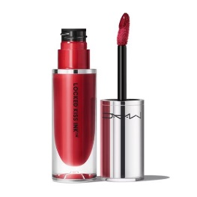 | MAC | Son Kem MAC Locked Kiss Ink 24HR Lipcolour 85 Poncy Màu Đỏ Rượu Vang | 699.000 đ | 950.000 đ | 26%
5 | 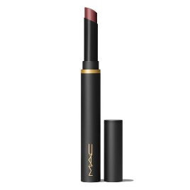 | MAC | Son MAC Powder Kiss Velvet Blur Slim Stick 879 Love Clove Màu Nâu Chocolate | 549.000 đ | 810.000 đ | 32%
6 | 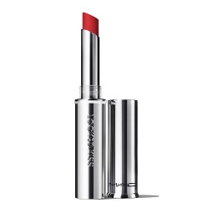 | MAC | Son MAC Locked Kiss 24HR Lipstick 88 Ruby True Màu Đỏ Lạnh | 599.000 đ | 890.000 đ | 33%

